MM용 시트
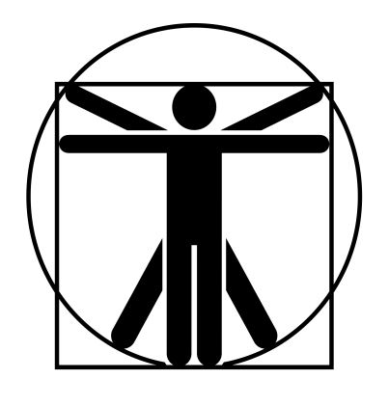
6+
0
6+
6+
6+
6+
6+
6+
6+
6+
//
 |  |  |  |  |  |  |  |  |  |  |  |  |  | 계산용 빈공간
트롤 |  |  | 7 |  | 7 |  |  | 13 | 0 |  | 12 | 특이사항 |  | //
 | 24 | 12 |  | 8 |  | 14 |  |  |  |  |  | *매 턴마다 2.4의 HP를 회복한다. **냄새 판별로 +4 *** 무예 87p 참고 **** 무예 81p 참고 휘두르는 무기 받아내기에 -3
 | 24 | 10 |  | 10 |  | 14
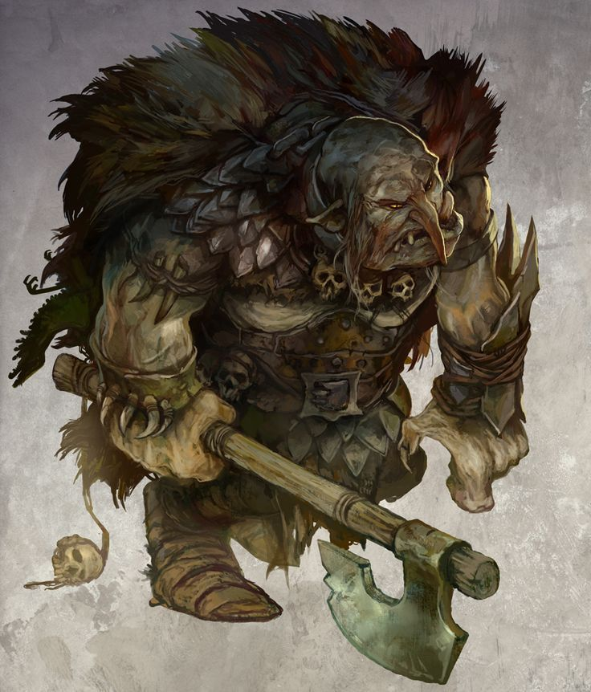

 |  |  |  |  |  |  | ATK |  |  |  |  |  | 2d+1
 |  |  |  |  |  |  | 손톱 휘두르기 |  |  | (20)/R:C,1/2d+2 (꿰기/베기)/P0
 |  |  |  |  |  |  | 깨물기 |  |  | (20)/R:C,1/2d+2 베기/PX |  |  | 4d+2
 |  |  |  |  |  |  | 연속기*** |  |  | 손톱 휘두르기x3
 |  |  |  |  |  |  | 반격**** |  |  | 손톱 휘두르기와 같음. 받아내기 -2, 막기/피하기 -1 |  |  | +4

특성 : 광범위 소화력, 날카로운 이빨, 냄새 판별, 재생(초고속; 불이나 산에 대해서는 무효, -20%)*, 저항력 강함(생물학적 유해 요소, +3), 방호점(6단계; 질긴 피부 -40%, 경화 1단계 +20%), 적외선 시각, 긴 발톱, 고통에 강함, 피하기 향상 2단계, 전투 반사신경, 연속기(격투 손톱/몸통x3) : 20x3, 다혈질(12), 약점(불, X2), 괴물 3단계, 전투 숙달 3단계

기능 : 정신 방어(16), 신체 조절(18), 격투(20), 관찰(12), 오르기(14), 도약(14), 추적**(16), 비무장 전투!(17), 반격(격투)(20)

 |  |  |  |  |  |  |  |  |  |  |  |  | 1

